data aset IKNB
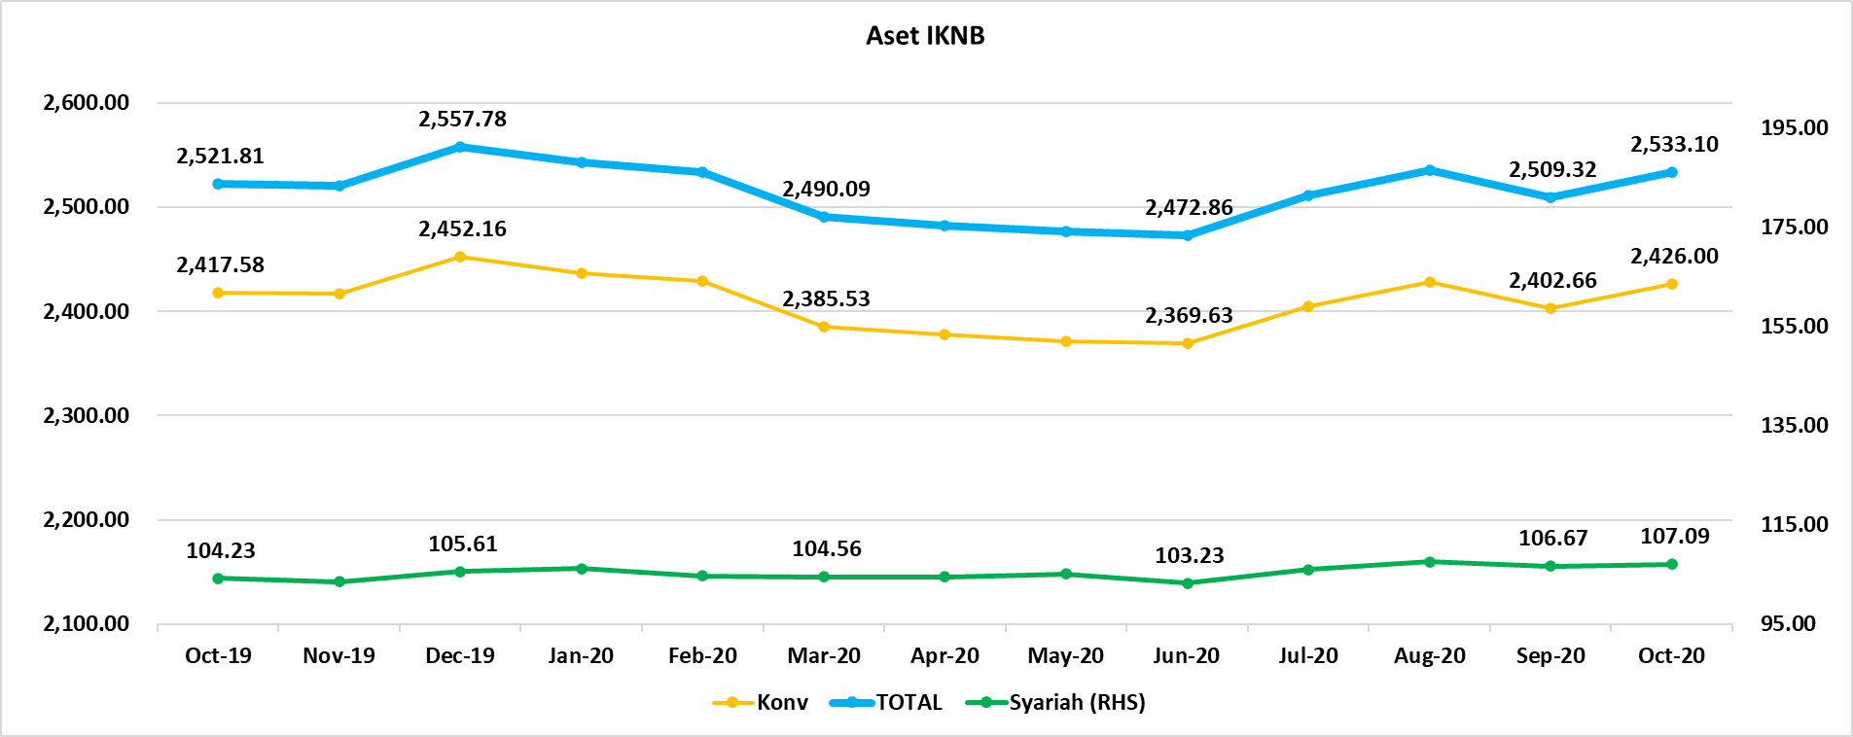
ASET INDUSTRI KEUANGAN NON BANK |  |  |  | ASET INDUSTRI KEUANGAN NON BANK

 |  |  | dalam triliun Rp |  |  |  | dalam miliar Rp
Komponen | November 2020 |  | Total | Komponen | November 2020 |  | Total
 | Konvensional | Syariah |  |  | Konvensional | Syariah
Asuransi | 1,380.98 | 43.02 | 1,424.01 | Asuransi | 1,380,981.67 | 43,023.59 | 1,424,005.26
Asuransi Jiwa | 536.66 | 34.86 | 571.52 | Asuransi Jiwa | 536,658.06 | 34,862.51 | 571,520.57
Asuransi Umum | 164.29 | 6.03 | 170.32 | Asuransi Umum | 164,289.21 | 6,032.74 | 170,321.95
Reasuransi | 26.76 | 2.13 | 28.89 | Reasuransi | 26,761.08 | 2,128.34 | 28,889.43
Asuransi Wajib | 134.00 | - | 134.00 | Asuransi Wajib | 133,995.39 | - | 133,995.39
Asuransi Sosial (BPJS) | 519.28 | - | 519.28 | Asuransi Sosial (BPJS) | 519,277.93 | - | 519,277.93
Lembaga Pembiayaan | 547.49 | 22.86 | 570.35 | Lembaga Pembiayaan | 547,489.71 | 22,858.23 | 570,347.94
Perusahaan Pembiayaan | 444.79 | 16.14 | 460.92 | Perusahaan Pembiayaan | 444,785.69 | 16,139.05 | 460,924.73
Modal Ventura | 16.42 | 2.85 | 19.27 | Modal Ventura | 16,421.56 | 2,848.26 | 19,269.83
PP Infrastruktur | 86.28 | 3.87 | 90.15 | PP Infrastruktur | 86,282.47 | 3,870.92 | 90,153.38
Dana Pensiun | 306.04 | 1.99 | 308.03 | Dana Pensiun | 306,037.48 | 1,992.92 | 308,030.41
DPPK-PPMP | 163.77 | 0.54 | 164.30 | DPPK-PPMP | 163,765.45 | 536.03 | 164,301.48
DPPK-PPIP | 37.50 | 0.09 | 37.59 | DPPK-PPIP | 37,503.98 | 90.89 | 37,594.88
DPLK | 104.77 | 1.37 | 106.13 | DPLK | 104,768.05 | 1,366.00 | 106,134.05
LKK | 207.79 | 40.99 | 248.78 | LKK | 207,793.29 | 40,987.63 | 248,780.92
1. LPEI | 77.16 | 14.23 | 91.39 | 1. LPEI | 77,155.41 | 14,229.97 | 91,385.38
2. Pergadaian | 61.23 | 10.93 | 72.16 | 2. Pergadaian | 61,229.05 | 10,933.93 | 72,162.97
3. Lembaga Penjamin | 21.11 | 3.05 | 24.16 | 3. Lembaga Penjamin | 21,112.54 | 3,046.82 | 24,159.36
4. PT SMF (Persero) | 28.14 | 3.83 | 31.97 | 4. PT SMF (Persero) | 28,144.25 | 3,829.71 | 31,973.96
5. PT PNM (Persero) | 17.68 | 8.95 | 26.62 | 5. PT PNM (Persero) | 17,676.00 | 8,947.21 | 26,623.21
6. PT Danareksa (Persero) | 2.48 | - | 2.48 | 6. PT Danareksa (Persero) | 2,476.04 | - | 2,476.04
Jasa Penunjang | 12.99 | - | 12.99 | Jasa Penunjang | 12,990.53 | - | 12,990.53
Pialang Asuransi | 8.16 | - | 8.16 | Pialang Asuransi | 8,159.95 | - | 8,159.95
Pialang Reasuransi | 4.83 | - | 4.83 | Pialang Reasuransi | 4,830.58 | - | 4,830.58
LKM | 0.65 | 0.49 | 1.13 | LKM | 645.24 | 488.75 | 1,133.99
Fintech | 3.51 | 0.06 | 3.57 | Fintech | 3,512.34 | 59.14 | 3,571.48
TOTAL | 2,459.45 | 109.41 | 2,568.86 | TOTAL | 2,459,450.27 | 109,410.27 | 2,568,860.54

Keterangan :
Data aset LKM menggunakan data Kuartal II 2020.
Data aset Jasa Penunjang menggunakan data Semester I 2020
 |  |  |  |  |  |  | triliun Rp

Pelaku IKNB
JUMLAH PELAKU
INDUSTRI KEUANGAN NON BANK

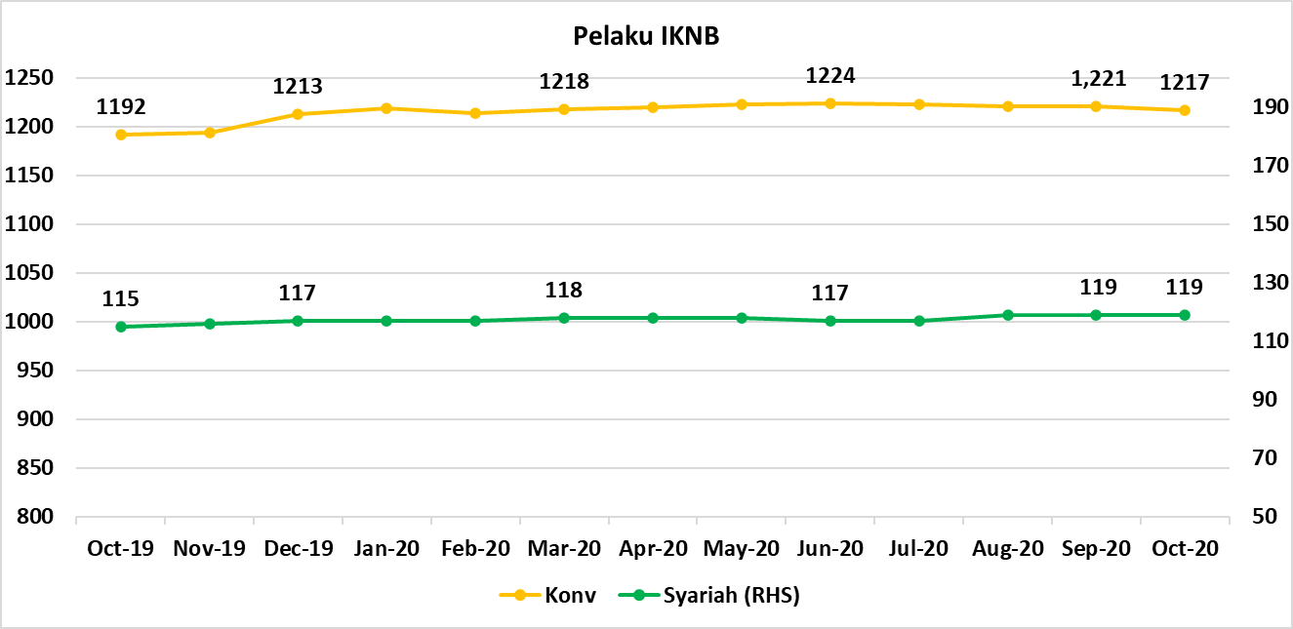
Komponen | November 2020 |  | Total
 | Konvensional | Syariah*
Asuransi | 137 | 13 | 150
Asuransi Jiwa | 53 | 7 | 60
Asuransi Umum | 73 | 5 | 78
Reasuransi | 6 | 1 | 7
Asuransi Wajib | 3 | 0 | 3
Asuransi Sosial (BPJS) | 2 | - | 2
Lembaga Pembiayaan | 233 | 9 | 242
Perusahaan Pembiayaan | 174 | 5 | 179
Modal Ventura | 57 | 4 | 61
PP Infrastruktur | 2 | 0 | 2
Dana Pensiun | 216 | 4 | 220
DPPK-PPMP | 148 | 1 | 149
DPPK-PPIP | 45 | 1 | 46
DPLK | 23 | 2 | 25
LKK | 114 | 5 | 119
1. LPEI | 1 | - | 1
2. Pergadaian | 90 | 3 | 93
Berizin | 53 | 2 | 55
Terdaftar dan sedang memproses izin | 37 | 1 | 38
3. Lembaga Penjamin | 20 | 2 | 22
4. PT SMF (Persero) | 1 | - | 1
5. PT PNM (Persero) | 1 | - | 1
6. PT Danareksa (Persero) | 1 | - | 1
Jasa Penunjang IKNB | 228 | - | 228
1. Perusahaan Pialang Asuransi | 160 | - | 160
2. Perusahaan Pialang Reasuransi | 42 | - | 42
3. Perusahaan Penilai Kerugian Asuransi | 26 | - | 26
LKM | 146 | 78 | 224
Izin Penuh | 138 | 78 | 216
Izin Bersyarat | 8 | - | 8
Fintech | 143 | 10 | 153
Berizin | 34 | 2 | 36
Terdaftar | 109 | 8 | 117
TOTAL | 1,217 | 119 | 1,336

Keterangan :
*Data Full Fledge Syariah

